关系图
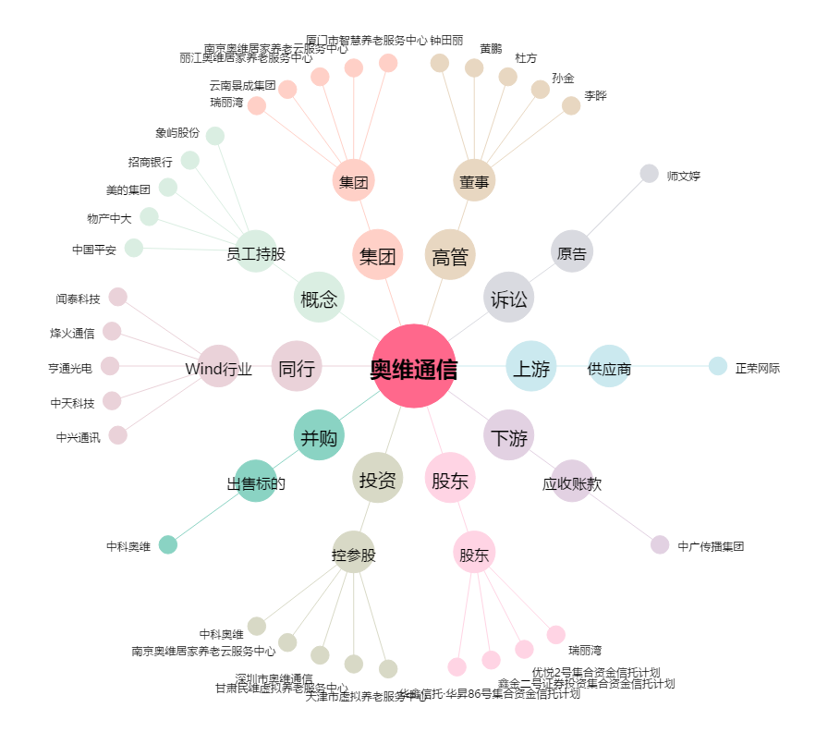
奥维通信[002231.SZ] - 关系概览图

